概要
共有
リポジトリ

山崎です
難波です
clone
リポジトリ
clone
リポジトリ
clone
リポジトリ
clone
リポジトリ

 | 共有リポジトリ管理者 | 担当者
 | リポジトリ管理 | リポジトリ初期化（gitflow導入）
 | リリース管理 | 開発作業（commit,push,pull・・・等々）

時間軸
共有
リポジトリ

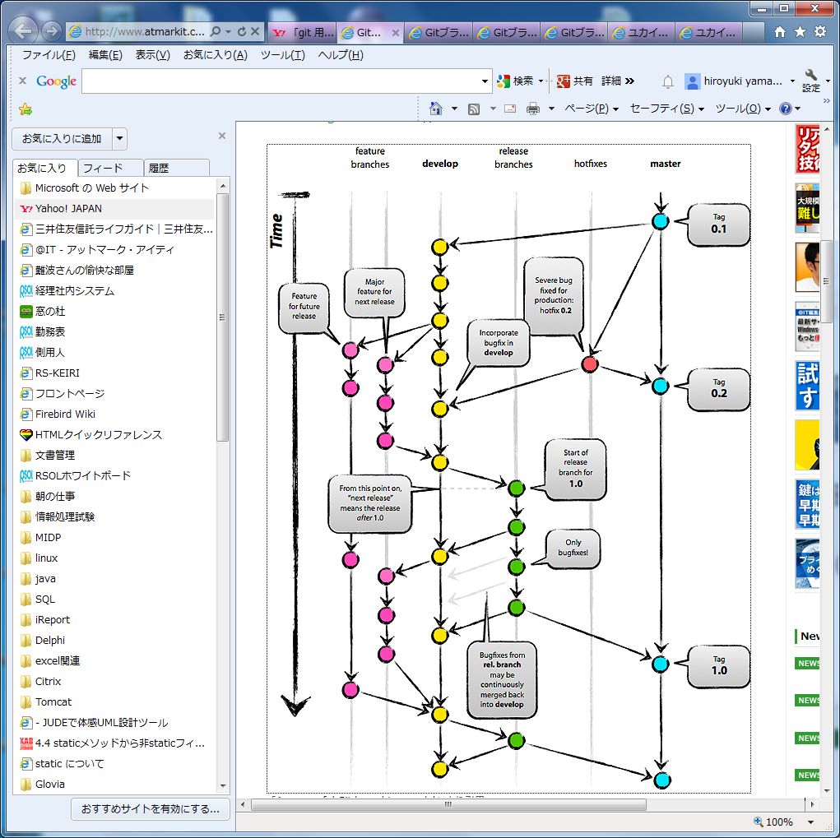

 | 共有リポジトリ作成
 | リポジトリ初期化oｒ整理
clone
リポジトリ
clone
リポジトリ
clone
リポジトリ

master
hotfix
release
develop
feature
feature

git-flow
master
hotfix
release
develop
feature

